工作表1
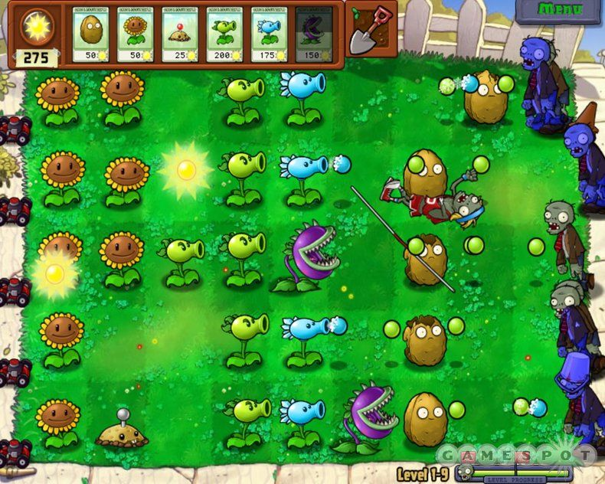

游戏窗口分辨率 960x640
这是原作截图，我的需求是：
1.背景图片 png*1
尺寸1100x640 关卡一开始需要有向右移动屏幕看右边僵尸的过程，所以背景宽度需要比窗口大
背景图片需要挖掉上方的工具条和画面上的植物和僵尸
风格啥的你就随意发挥吧，哈哈

2.工具条
第一格表示收集的能量，下面留位置放具体的数字;植物格，做6格的长度 png*1
一个铲除的icon png*1

3.右上角的menu符号 png*1

4. 太阳飘在空中时的样子 png*2*2
需要一大一小两种，每种需要两帧的切换动画

5. 上方植物卡牌的外框，做一个就可以，内容和文字我会另外放上去 png*1

6. 右下角的游戏进度，进度和僵尸头各一张png

以上全部做成png就可以了，背景色透明(第4个做成4张png)。哦，最好psd文件也给我。

可以的话再帮我设计下mainmenu，下面是我想象中的功能：
instant play
choose level
植物和僵尸图鉴
options

